Consolidado
No | PROVEEDOR |  |  | Requisitos |  |  |  |  |  |  |  |  |  |  | Sí
 |  |  |  |  |  |  |  |  |  |  |  |  |  |  | No
 |  | Proponente | Tamaño empresarial | Formato 1 - Aceptación | Formato 2 - Anticorrupción | Acreditación MiPyme | Creación de la Mipyme | Cédula de Ciudadanía RL | Certificado de Existencia y Representación Legal | Formato 5 o 6 Parafiscales | Experiencia | Formato 7 - Precios del Catálogo | Habilitado | Observación
1 | Ferretería Industrial del Valle S.A.S. | Singular | Pequeña | Sí | Sí | Sí | Sí | Sí | Sí | Sí | Sí | Sí | Sí
2 | ACEC Group S.A.S. | Singular | Micro | Sí | Sí | Sí | Sí | Sí | Sí | Sí | Sí | Sí | Sí
3 | Electricos HR S.A.S. | Singular | Mediana | Sí | Sí | Sí | Sí | Sí | Sí | Sí | Sí | Sí | Sí
4 | Aris Skafidas Vargas | Singular | Micro | Sí | Sí | Sí | Sí | Sí | Sí | Sí | Sí | Sí | Sí

 | Cordialmente,

 | COMITÉ EVALUADOR:
 | William Javier Ruiz Salas
 | 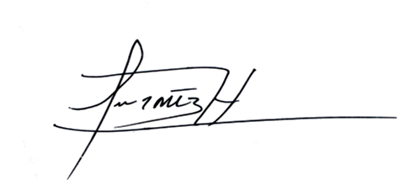 Jorge Luis Martinez Herrera

